判定表_記載例
ファイリング名は、衛星と地球局で構成される衛星通信網の名称であるため、必ずしも無線局の名称と一致するわけではない。
公開日(WIC/IFIC date)を記入すること。
（提出日（Date of receipt）ではない）
日付のフォーマットはDD.MM.YYYYのため注意。
国際調整値との比較表

× は不可
【JAPAN-SAT-1】
免許申請値 |  |  |  |  |  |  |  |  |  |  |  | 国際調整値：JAPAN-SAT |  |  |  |  |  | (PARTⅡ-S/IFIC2906 /15.10.2019)※ |  |  |  |  | 判定
電波の型式 |  | 周波数 |  | 電力 |  | シンボルレート | 電力密度 | 利得 | 給電線損失 | EIRP | EIRP密度 |  |  | 電波の型式 |  | 周波数範囲 |  | 電力 | 電力密度 | アンテナ利得 | EIRP | EIRP密度 | 電波の型式 |  | 周波数 |  | 電力密度 | EIRP | EIRP密度
周波数帯幅 | 型式 | from[MHz] | to[MHz] | [W] | [dBW] | [ksps] | [dBW/Hz] | [dBi] | [dB] | [dBW] | [dBW/Hz] | ビーム名 | GroupID | 周波数帯幅 | 型式 | from[MHz] | to[MHz] | [dBW] | [dBW/Hz] | [dBi] | [dBW] | [dBW/Hz] | 周波数帯幅 | 型式 | from | To
200000 | G1D | 2285.1 | 2285.3 | 5 | 6.9897000434 |  | -46.02 | 10 | 2 | 14.989700043 | -36.02 | DS | 119685864 | 9800000 | G1D | 2280 | 2290 | 3 | -63 | 5 | 8 | -58 | 〇 | 〇 | 〇 | 〇 | × | × | ×
必要に応じて行の追加・削除を行う。
100000 | G1D | 2285.15 | 2285.25 | 5 | 6.9897000434 |  | -43.08 | 10 | 2 | 14.989700043 | -33.08 | DS | 119685864 | 9800000 | G1D | 2280 | 2290 | 3 | -63 | 5 | 8 | -58 | 〇 | 〇 | 〇 | 〇 | × | × | ×
100000 | G2D | 2049.95 | 2050.05 | 39 | 15.91064607 |  | -20.1 | 15 | 3 | 27.91064607 | -5.1 | US | 119685872 | 100000 | G2D | 2049.9 | 2050.1 | 16 | -20 | 15 | 31 | -5 | 〇 | 〇 | 〇 | 〇 | 〇 | 〇 | 〇
15000000 | D1D | 8472.5 | 8487.5 | 10 | 10 |  | -26.020599913 | 5 | 1.5 | 13.5 | -21.020599913 | DX | 119500158 | 15000000 | D1D | 8471.5 | 8488.5 | 10 | -25 | 5 | 15 | -20 | 〇 | 〇 | 〇 | 〇 | 〇 | 〇 | 〇
60000 | D1D | 401.47 | 401.53 | 0.1 | -10 |  | -46.020599913 | 2 | 0 | -8 | -44.020599913 | UUHF | 119685875 | 60000 | D1D | 401.4 | 401.6 | -9 | -46 | 5 | -4 | -41 | 〇 | 〇 | 〇 | 〇 | 〇 | 〇 | 〇
 |  |  |  |  |  | ↑記載は任意
※：国際調整値欄の上部には、A.ファイリング名（B.ステータス（PART II-S）/C.IFIC 番号/D.公開日）、「国際調整資料の探しかた」を参照のこと

四捨五入などの端数処理は行わない。
電力のdB変換とEIRP/EIRP密度の計算は、様式に埋め込まれている数式を用いればよい。
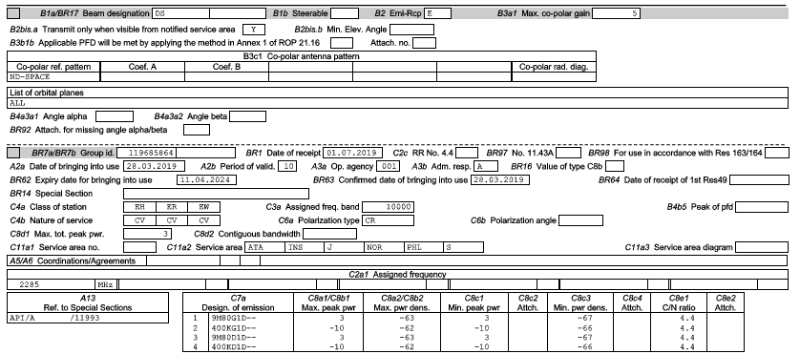

地球→宇宙方向のビームは地球局のアンテナ利得を入力する

周波数帯幅は数値のみを入力すること（国際調整値も同様）。
"200kHz"のように単位まで入力すると判定欄が機能しなくなる。

ファイリングから国際調整値を入力する際のパラメーターの参照例は右の通り。
なお、ファイリングの種類によってパラメータの名前や配置が若干異なるため注意（例えば、API/Aでの周波数範囲は"Frequency Range"で表示される）。
右の例はPARTⅡ-Sの場合である。

国際調整資料の探しかた
1.ITUトップページ→「Radiocommunication」→Space Servieces内「BRIFIC」→「Table of contents」
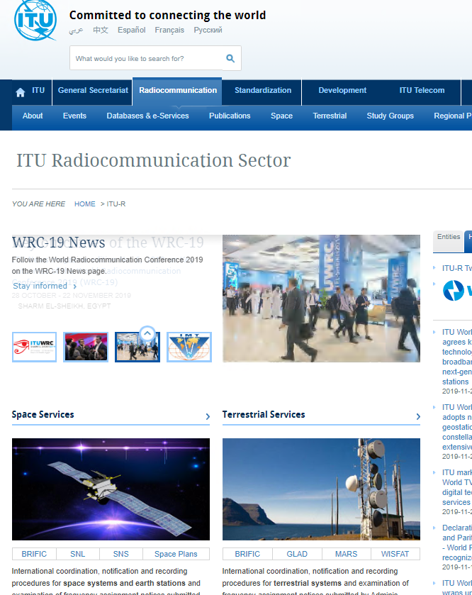
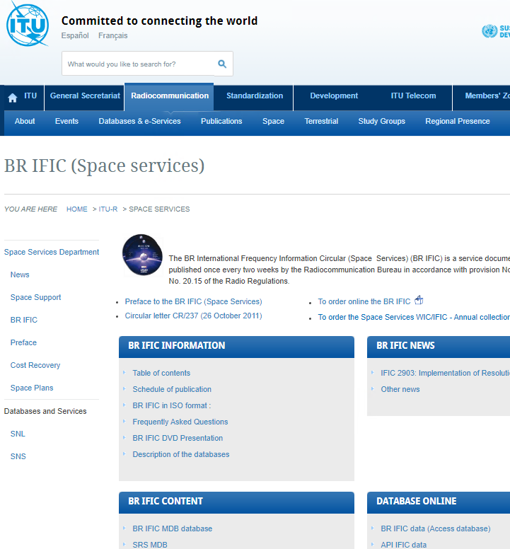

2.ファイリング名を設定し「Submit」
注意：ファイリング名は自動検索され、上部のプルダウンにファイリング名がきちんと入力されているか確認する
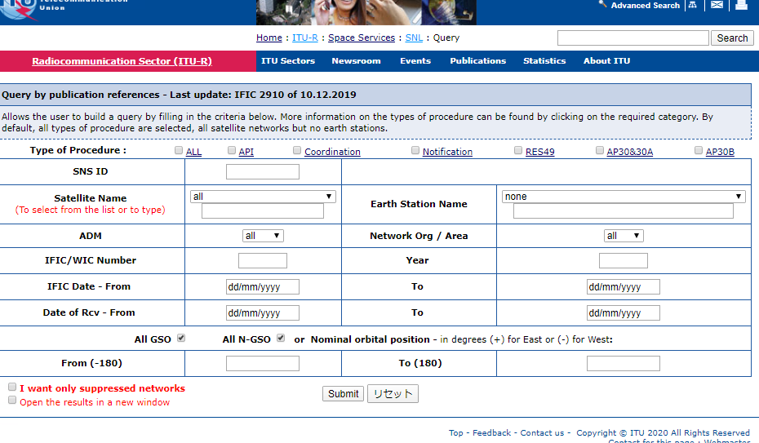

3.必要な情報は、A.ファイリング名、B.ステータス(ssn_ref)、C.IFIC番号、D.公開日
注意：よくD.公開日(WIC/IFIC date)と提出日（Date of receipt）を間違えるので注意すること。なお、日付のフォーマットはDD.MM.YYYYとなっている

D
A
B
C

CR調整対象の通信衛星や静止衛星の場合、一つのファイリングの中で、複数のステータスの権利を有する場合があり
ざくっとだが、一意のID毎に別の内容がある
特に、複数の権利が存在するファイリングを参照する場合はどの権利を行使して免許を行うかを明確にしてください
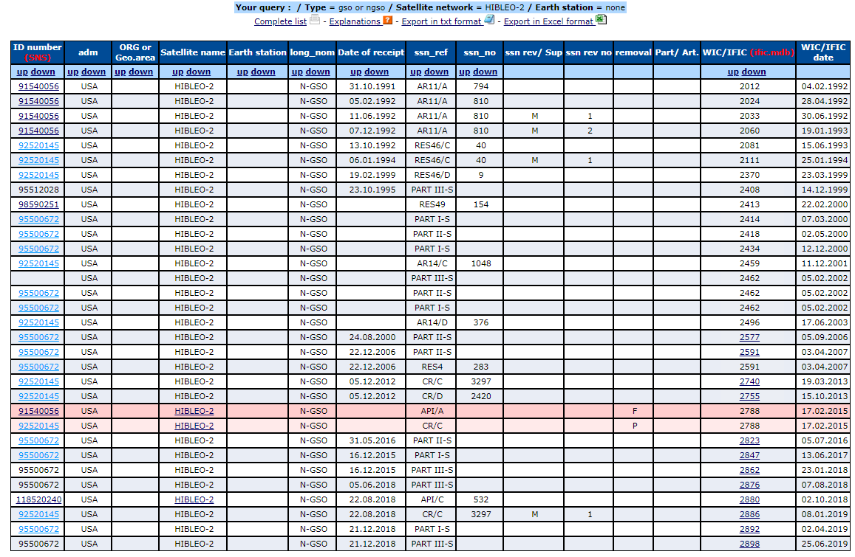

この二つは違う内容

